1.FUENTESFINAN
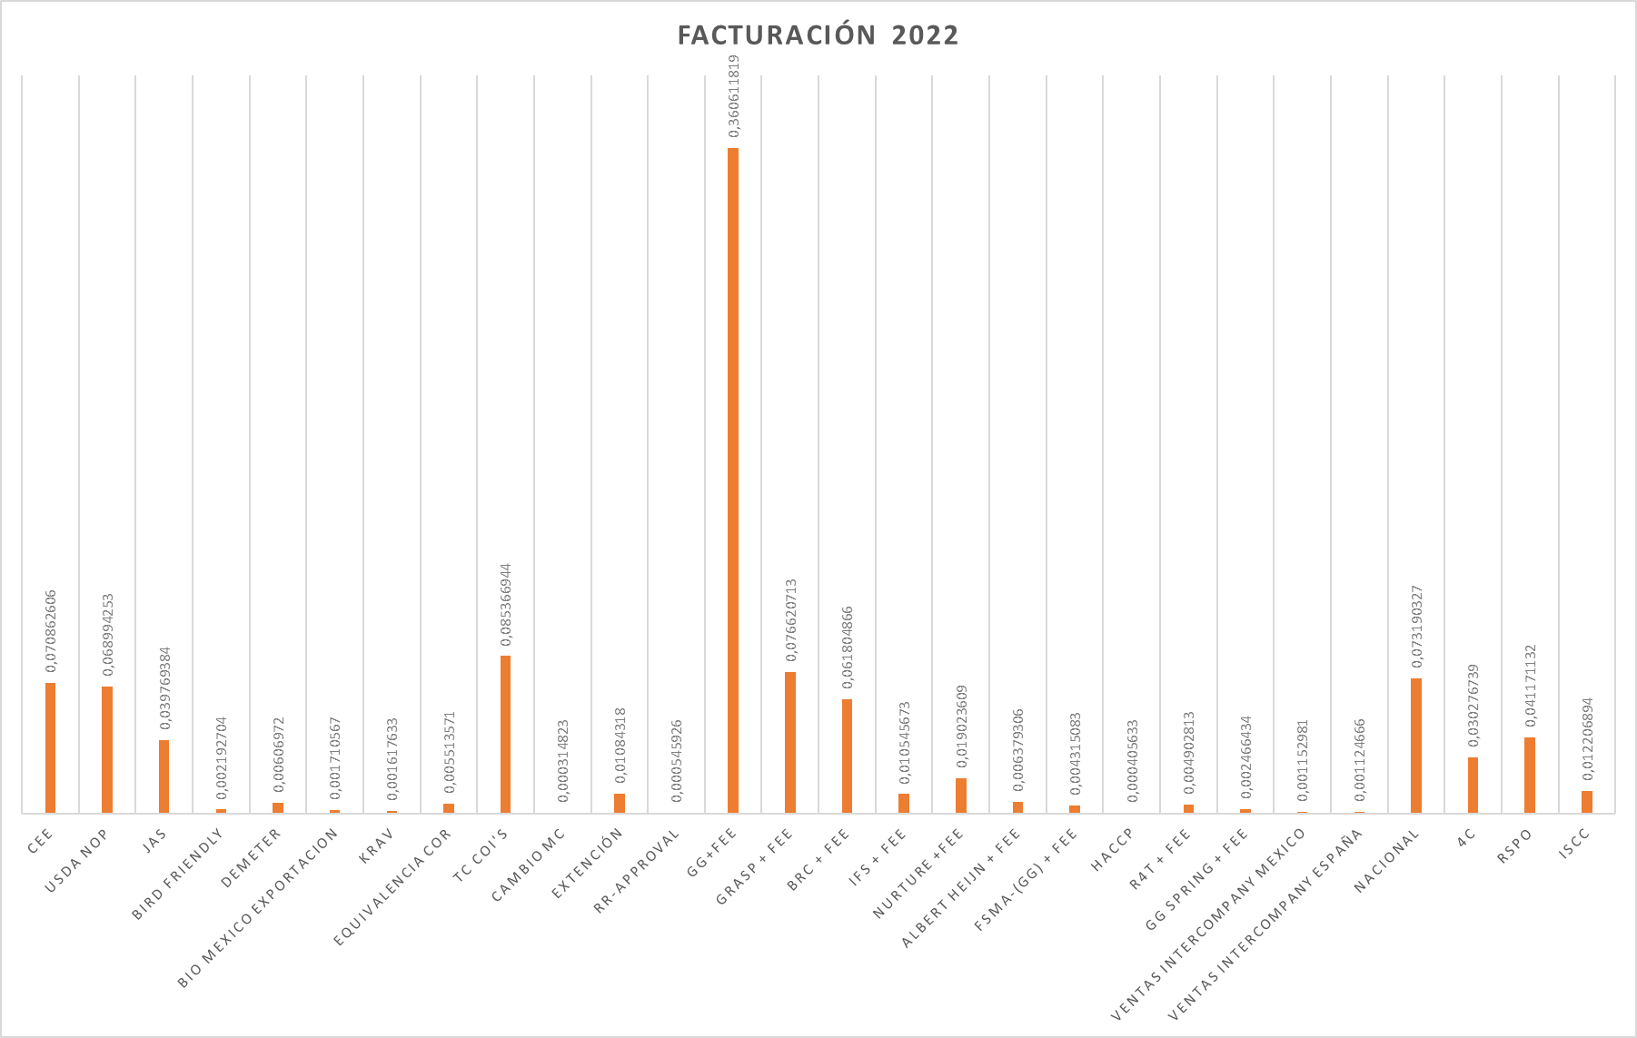
1. FUENTES DE FINANCIACION
KIWA COLOMBIA S.A.S S.A.S. identificada con el Nit 830.136.612 – 3 con domicilio en la ciudad de Zipaquirá, está conformada por un capital autorizado, dividido en (100) acciones, de acuerdo con Certificado de Existencia y Representación Legal. Las principales fuentes de financiación de KIWA COLOMBIA S.A.S son: 1. Servicio de Certificación para las siguientes normas: • CEE • NOP • JAS • Global G.A.P. • Certificación Nacional (Res. 187/2006 y Res 199/2017) • COR (Canadá) • 4 C • KOC (Corea) • Biossuise • BRC • HACCP • GRASP • TESCO • Guías ce certificacion privadas ejemplo S&D • BIRD FRIENDLY RSPO 2. Modificaciones a los certificados: • Extensión o Ampliación Certificado MC • Cambio Certificado Nacional • Cambio Certificado MC • Certificados de Transacción 3. Cursos de interpretación de las Normas 4. Pre-auditorias 5. Crédito rotativo con el Banco de Bogotá En la gráfica siguiente se encuentra la distribución por fuentes de ingreso desde el 1 de enero hasta el 31 de diciembre de 2017: 6. Documentos, registros de soporte: • Análisis de la Gestión Empresarial • Balances: Estado de Resultados, Balance General • Análisis Grafico • Facturación • Control Presupuesto • Estatutos • Fuente: K:\Area Contable\Informes Alemania

